상품제안서
4단 접이형 수첩 점착메모지 | 상품코드: S25879

 |  |  |  |  |  |  | 02-713-8555 | www.synergygift.co.kr
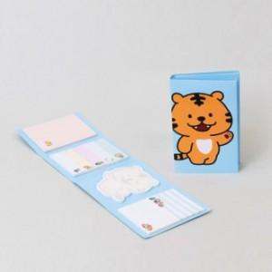 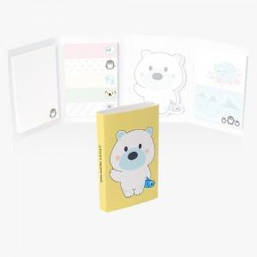

【상세/제작정보】 | <p>※ 모양 변경시 철형비 별도 상품입니다.</p>

【인쇄/포장옵션】 | 풀칼라 / 포장불가능

【공급단가】 | 수량 | 1,000~ | 2,000~ | 3,000~ | 5,000~ | 10,000~
*VAT별도 | 20매 | 1,600원 | 1,470원 | 1,430원 | 1,410원 | 1,370원
 | 30매 | 1,850원 | 1,710원 | 1,660원 | 1,630원 | 1,590원
 | 50매 | 2,400원 | 2,180원 | 2,120원 | 2,090원 | 2,030원

【상품 URL】 | https://www.synergygift.co.kr:443/src/goods_detail.php?gdno=25879

